Sheet1
 | original SMILES | regarded | N_diff_atoms | name | N_hits | LE | comRMSD | method | N_constrained_atoms | %Rank | disregarded | ∆∆G
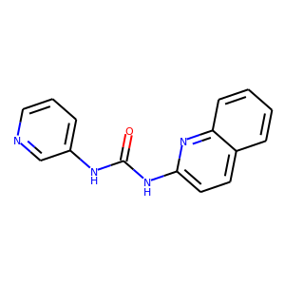 | O=C(NC1=CC=CN=C1)NC2=CC=C3C=CC=CC3=N2 | mac-x0341,diamond-x0128_0_A | 7 | s-487-210243-12883856 | 2 | -0.35231190473093843 | 0.3507061753499238 | nan | 21 | 6.666666666666667 |  | -7.398549999349707
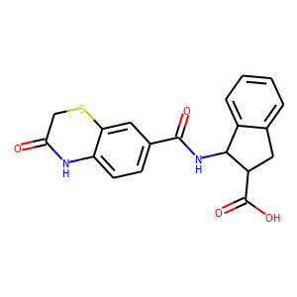 | O=C1CSC2=CC(C(=O)NC3C4=CC=CC=C4CC3C(=O)O)=CC=C2N1 | mac-x0213,mac-x0380 | -1 | m-272610-18205366-17773864 | 2 | -0.2995769867850402 | 0.5521480431355901 | nan | 26 | 13.333333333333334 |  | -8.088578643196085
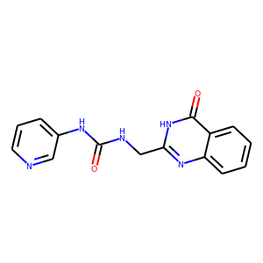 | O=C(NCC1=NC2=CC=CC=C2C(=O)[NH]1)NC3=CC=CN=C3 | mac-x0341,diamond-x0128_0_A | 6 | s-487-14047900-150243 | 2 | -0.2793339075508257 | 0.5547163689670606 | nan | 21 | 20.0 |  | -6.145345966118166
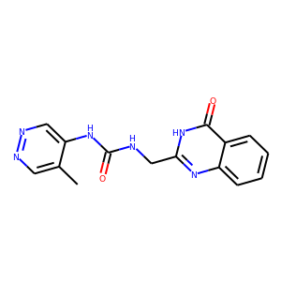 | CC1=CN=NC=C1NC(=O)NCC2=NC3=CC=CC=C3C(=O)[NH]2 | mac-x0341,diamond-x0128_0_A | 5 | m-2430-8961378-14047914 | 2 | -0.4001048834872237 | 0.533089479221962 | nan | 21 | 26.666666666666668 |  | -9.202412320206145
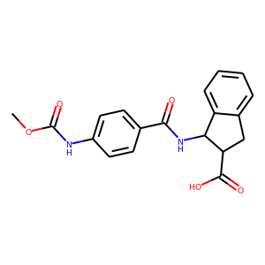 | COC(=O)NC1=CC=C(C(=O)NC2C3=CC=CC=C3CC2C(=O)O)C=C1 | mac-x0213,mac-x0398 | -4 | m-272610-18205366-17770920 | 2 | -0.404731910961565 | 0.4921695536755777 | nan | 23 | 33.33333333333333 |  | -10.927761595962256
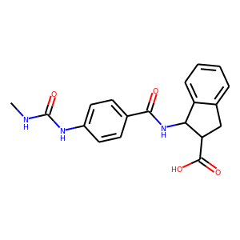 | CNC(=O)NC1=CC=C(C(=O)NC2C3=CC=CC=C3CC2C(=O)O)C=C1 | mac-x0213,mac-x0398 | -5 | m-272610-18205366-18219660 | 2 | -0.3242844187817063 | 0.42956752771777945 | nan | 23 | 40.0 |  | -9.079963725887776
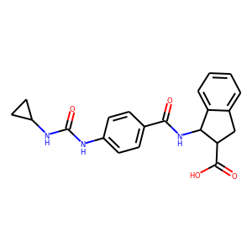 | O=C(NC1=CC=C(C(=O)NC2C3=CC=CC=C3CC2C(=O)O)C=C1)NC1CC1 | mac-x0213,mac-x0398 | -6 | m-272610-18205366-18208686 | 2 | -0.36383250599541067 | 0.48293770414718734 | nan | 23 | 46.666666666666664 |  | -10.55114267386691
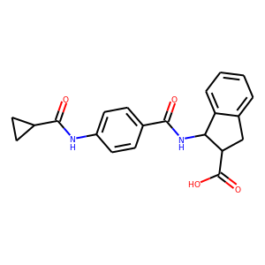 | O=C(NC1C2=CC=CC=C2CC1C(=O)O)C1=CC=C(NC(=O)C2CC2)C=C1 | mac-x0213,mac-x0398 | -6 | m-272610-18205366-17768894 | 2 | -0.2905800384533589 | 0.489135039591851 | nan | 23 | 53.333333333333336 |  | -8.426821115147408
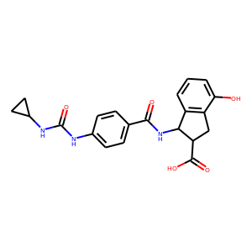 | O=C(NC1=CC=C(C(=O)NC2C3=C(CC2C(=O)O)C(O)=CC=C3)C=C1)NC1CC1 | mac-x0213,mac-x0398 | -8 | s-188690-16712282-7316554 | 2 | -0.3018969134286844 | 0.452079927523403 | nan | 23 | 60.0 |  | -9.358804316289216
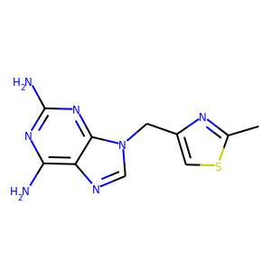 | CC1=NC(CN2C=NC3=C(N)N=C(N)N=C32)=CS1 | mac-x0138 | -6 | s-34-13231222-13910464 | 1 | -0.5484581487386703 | 0.29013789824840186 | nan | 12 | 66.66666666666666 | mac-x0159 | -9.872246677296065
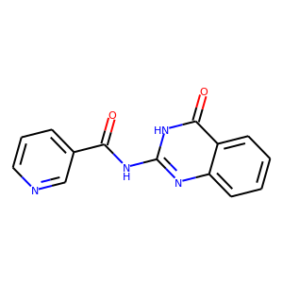 | O=C(NC1=NC2=CC=CC=C2C(=O)[NH]1)C3=CC=CN=C3 | diamond-x0128_0_A | -6 | s-11-2990918-53482 | 1 | -0.08031607805625891 | 1.1970490800297204 | nan | 16 | 73.33333333333333 | mac-x0341 | -1.7669537172376961
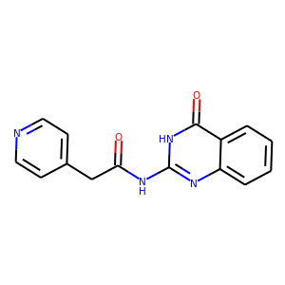 | O=C(CC1=CC=NC=C1)NC2=NC3=CC=CC=C3C(=O)[NH]2 | mac-x0341 | -9 | s-22-17541880-294410 | 1 | -0.23498488953626503 | 0.25798643375185454 | nan | 12 | 80.0 | diamond-x0128_0_A | -4.934682680261566
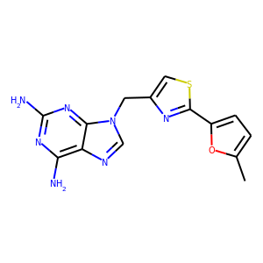 | CC1=CC=C(C2=NC(CN3C=NC4=C(N)N=C(N)N=C43)=CS2)O1 | mac-x0138 | -11 | s-34-13231222-1282712- | 1 | -0.4913561101771579 | 0.27957378274795375 | nan | 12 | 86.66666666666667 | mac-x0161 | -11.301190534074632
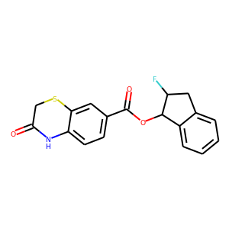 | O=C1CSC2=CC(C(=O)OC3C4=CC=CC=C4CC3F)=CC=C2N1 | mac-x0381 | -13 | s-11-11560436-10336618 | 1 | -0.1817918306185008 | 0.9356611298969302 | nan | 12 | 93.33333333333333 | mac-x0213 | -4.72658759608102
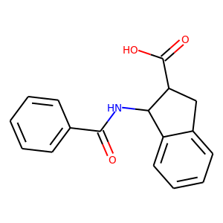 | O=C(NC1C2=CC=CC=C2CC1C(=O)O)C3=CC=CC=C3 | mac-x0213 | -9 | m-272610-18205366-9959790 | 1 | 3.4592744025353803 | 0.959524274488839 | nan | 12 | 100.0 | mac-x0398 | 72.64476245324299

